1.IDENTIFICACION
INFORMACIÓN GENERAL |  | INFORMACIÓN DEL ESTUDIO RESPECTIVO
 |  | NODO NÚMERO |  |  |  |  | 27020
 |  | INFORME NÚMERO |  |  |  |  | 738
CONTRATISTA | UNIÓN TEMPORAL MOVILIDAD 2014 | ORDEN DE TRABAJO No. |  |  |  |  | PROGRAMACION BASICA
 |  | FECHA DE LA ORDEN DE TRABAJO |  |  |  |  | -
 |  | FECHA DE LA TOMA DE INFORMACIÓN |  |  |  |  | 030514
 |  | DÌA DE LA SEMANA
OBJETO DEL CONTRATO | REALIZAR LA TOMA DE INFORMACIÓN DE CAMPO, COMO INSUMO DEL PROGRAMA DE MONITOREO, SEGUIMIENTO Y PLANEACIÓN DEL TRÁNSITO Y EL TRANSPORTE DE BOGOTA D.C | TIPO DE ESTUDIO |  |  |  |  | VOLÚMENES POR TIPO DE VEHÍCULO
 |  | NOMBRE DEL ARCHIVO |  |  |  |  | 27020_AK_72_X_AC_17_140503_VOL_V1.xlsx
 |  | CÓDIGO DEL ESTUDIO |  |  |  |  | VOL
 |  | LUGAR DE LA TOMA DE INFORMACIÓN
NÚMERO DE CONTRATO | 2072-2013 | COORDENADA X |  |  |  |  | LONGITUD
 |  | COORDENADA Y |  |  |  |  | LATITUD

FECHA DE INICIO DEL CONTRATO | 22-01-2014 | PROFESIONALES RESPONSABLES
 |  | CONSULTOR (DIRECTOR) |  |  |  |  | ING. MSC. SANDRA LUCIA NAVAS TEQUIA
 |  | CONSULTOR (COORDINADOR GENERAL) |  |  |  |  | ING. MSC. LUIS FERNANDO RUBIANO BARRERO
INTERVENTORÍA | UNIVERSIDAD NACIONAL DE COLOMBIA | CONSULTOR (EXPERTO EN TRÁNSITO Y TRANSPORTE) |  |  |  |  | ING. ESP. DIANA PAOLA PARADA
 |  | CONSULTOR (ING ANÀLISIS) |  |  |  |  | ING. ESP. FERNANDO BECERRA
 |  | INTERVENTORÍA (DIRECTOR) |  |  |  |  | ING. MSC. ARTURO ZARATE
 |  | INTERVENTORÍA (ESPECIALISTA) |  |  |  |  | ING. MSC. WILLIAM CASTRO
 |  | INTERVENTORÍA (RESIDENTE) |  |  |  |  | ING. JOSÉ EDWIN TORRES
OBJETO DEL CONTRATO | INTERVENTORÍA TÉCNICA, ADMINISTRATIVA Y FINANCIERA PARA LA TOMA DE INFORMACIÓN DE CAMPO COMO INSUMO DEL PROGRAMA DE MONITOREO, SEGUIMIENTO Y PLANEACIÓN DEL TRÁNSITO Y TRANSPORTE DE BOGOTÁ D.C. | SUPERVISOR SECRETARIA MOVILIDAD |  |  |  |  | ING. FABIAN GONZALEZ

 |  | VERSIONES DEL ESTUDIO
 |  | NÚMERO |  | FECHA | OBSERVACIONES
NÚMERO DE CONTRATO | 2072-2013 | Versión 0 |  | 09/05/2014
 |  | Versión 1 |  | 23/05/2014 | SE INCLUYERON LAS OBSERVACIONES DE LA INTERVENTORÍA SEGÚN COMUNICADO FI-INT-CMTTUB14-213-14. SE DA RESPUESTA MEDIANTE COMUNICADO ICV-187-C-392. En la hoja 1.Identificación se ajustó el análisis puntual con lo presentado en el resumen mensual. Se revisaron los valores de la hoja 2.Base en los periodos de las: 08:45 y 18:15 donde aumenta el volumen de livianos y motos por liberación de la congestión de la hora anterior, a las 09:00 y 18:30 se normaliza el flujo respectivamente.
 |  | Versión 2
FECHA DE INICIO DEL CONTRATO | 21-01-2014 | Versión 3

 |  | DESCRIPCIÓN DE LA TOMA DE INFORMACIÓN
 |  | TIPO DE VEHÍCULO | FACTOR DE EQUIVALENCIA | MOVIMIENTOS AFORADOS |  |  | No. DE PERÍODOS | HORA
ESQUEMA |  |  |  | ACCESO | LENTA | RÁPIDA | HORARIO DEL PERÍODO No. 1 | 22:00-06:00
 |  | L | 1 | NORTE | 1 | 1B | HORARIO DEL PERÍODO No. 2 | 06:00-14:00
 |  | C | 2 | SUR | 2 | 2B | HORARIO DEL PERÍODO No. 3 | 14:00-22:00
 |  |  |  | OESTE | 3 |  | No. DE HORAS TOMADAS |  | 24
 |  | BT | 2 | ESTE | 4 |  | HORARIO DE LA TOMA DE INFORMACIÓN |  | 22:00-22:00
 |  | B | 2 |  |  |  | No. DE EQUIPOS UTILIZADOS |  | 16
 |  |  |  | OBSERVACIONES DE LA TOMA DE INFORMACIÒN
 |  | AL | 2 | OBSERVACION |  |  |  |  |  | ACCESO
 |  | AT | 2.5 | DURANTE LA TOMA DE INFORMACIÓN SE PRESENTARON CONGESTIONES VEHICULARES EN LOS PERIODOS DE LAS 12:00-12:30, 13:00-13:45, 14:00-14:35 y 15:15 HORAS, GENERANDO VARIACIONES EN LOS VOLÚMENES VEHICULARES. |  |  |  |  |  | TODOS
 |  | BA | 2.5
 |  | ESP | 2 | EN EL PERIODO DE LAS 11:45 HORAS SE EVIDENCIA UN AUMENTO EN EL FLUJO VEHICULAR, DEBIDO A AL LIBERACIÓN DEL REPRESAMIENTO POR LA CONGESTIÓN. |  |  |  |  |  | SUR
 |  | INT | 2
 |  | C2P | 2.5 | EN EL PERIODO DE LAS 08:45 Y 18:15 AUMENTA EL VOLUMEN DE LIVIANOS Y MOTOS POR LIBERACIÓN DE LA CONGESTIÓN DE LA HORA ANTERIOR, A LAS 09:00 Y 18:30 SE NORMALIZA EL FLUJO RESPECTIVAMENTE. |  |  |  |  |  | OESTE-SUR
 |  | C2G | 2.5
 |  | C3-C4 | 2.5
 |  | C5 | 2.5
 |  | >C5 | 2.5
 |  | M | 0.5
 |  | BIC | 0.3

 |  | ANALISIS PUNTUAL
 |  | LA INTERSECCIÓN AVENIDA CARRERA 72 (AVENIDA BOYACÁ) CON AVENIDA CALLE 17 (AVENIDA CENTENARIO) SE ENCUENTRA UBICADA AL SUROESTE DE LA CIUDAD, EN LA LOCALIDAD DE FONTIBÓN. LA AVENIDA CARRERA 72 PERMITE LA CIRCULACIÓN EN SENTIDO NORTE-SUR Y VICEVERSA, CUENTA CON 2 CALZADAS POR SENTIDO (CALZADA RÁPIDA Y LENTA) CADA UNA CON DOS CARRILES DE CIRCULACIÓN PARA TRÁFICO MIXTO CON SU RESPECTIVO SEPARADOR CENTRAL, POR OTRA PARTE, LA AVENIDA CALLE 17 CUENTA CON DOS CALZADAS UNA POR SENTIDO DE DOS CARRILES CADA UNA PARA TRÁFICO MIXTO Y OPERA EN SENTIDO ESTE-OESTE Y VICEVERSA PARA TRÁFICO MIXTO. EL PASO DE LA AVENIDA CALLE 17 ES SOBRE NIVEL DE LA AVENIDA BOYACÁ. EL VOLUMEN TOTAL AFORADO DURANTE EL DÍA SÁBADO 3 DE MAYO DEL 2014 FUE DE 266.985 VEHÍCULOS MIXTOS, COMPUESTOS DE LA SIGUIENTE MANERA: EL 63,7% CORRESPONDEN A VEHÍCULOS LIVIANOS, EL 18,8% MOTOS, EL 10,3% A TRANSPORTE PÚBLICO COLECTIVO (COLECTIVOS, BUSETA / BUSETON, BUSES) Y EL 6,4% A VEHÍCULOS DE CARGA. LOS PERÍODOS DE MÁXIMA DEMANDA SE PRESENTAN ENTRE LAS 07:15-08:15 Y 12:45-13:45 HORAS. LA HORA PICO TOTAL DE LA INTERSECCIÓN SE REGISTRA EN EL PERIODO N° 1 ENTRE LAS 07:15-08:15 HORAS, PERIODO EN EL QUE SE MOVILIZA UN TOTAL DE 17.629 VEHÍCULOS MIXTOS, DE LOS CUALES EL 58,5% CORRESPONDE A VEHÍCULOS LIVIANOS, EL 25,4% MOTOS, EL 8,8% A TRANSPORTE PÚBLICO COLECTIVO, EL 6,4% A TRANSPORTE DE CARGA Y FINALMENTE LAS BICICLETAS CON UNA PARTICIPACIÓN DEL 0,9%.

 |  | REGISTRO FOTOGRÁFICO
 |  | 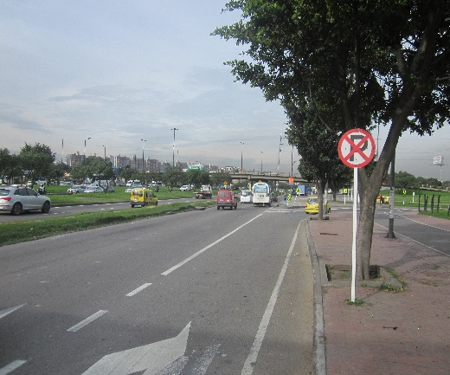 |  |  |  |  | 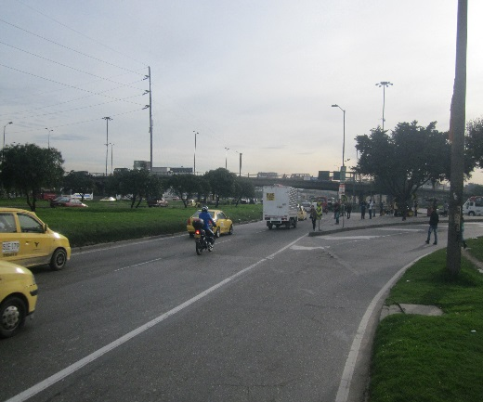

 |  | ACCESO NORTE |  |  |  |  | ACCESO SUR

 |  | 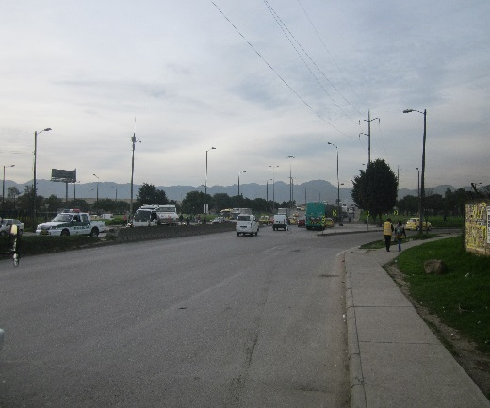 |  |  |  |  | 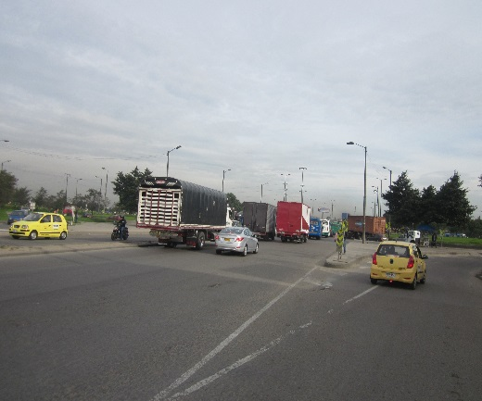

 |  | ACCESO OESTE |  |  |  |  | ACCESO ESTE

